상품제안서
트임 절개 캐주얼 앞치마 어린이집/카페/공방/유치원/스트릿 | 상품코드: F27852

 |  |  |  |  |  |  | 02-412-0044 | www.easy1.co.kr
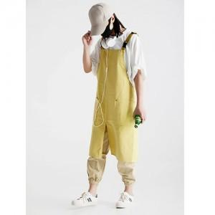

【상세/제작정보】

【인쇄/포장옵션】 | 실크 / 포장불가능

【공급단가】 | 수량 | 100~ | 300~ | 500~ | 1,000~ | 3,000~
*VAT별도 | 단가 | 9,000원 | 8,850원 | 8,640원 | 8,420원 | 8,280원

【상품 URL】 | https://dev.easy1.co.kr:443/src/goods_detail.php?gdno=27852

